TDSheet
Прайс-лист "Внутренняя канализация СИНИКОН Pipe Lite"
 |  |  |  | ваша скидка | 10%
Изображение | Код | Артикул | Номенклатура | Мелкооптовая | Опт

 |  |  | 1.07 Канализация внутр. PP, ПВХ
 |  |  | 1.07.18 Внутренняя канализация СИНИКОН Pipe Lite
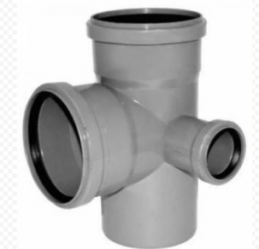 | 60706 | 512033.L | крестовина 2-х пл. PP 110*50*110*90 левая PIPE LITE | 166.85 руб. | 150.17 руб. | Складская программа
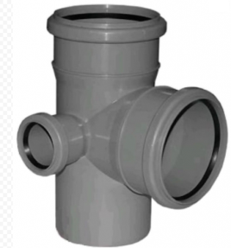 | 60705 | 512035.L | крестовина 2-х пл. PP 110*50*110*90 правая PIPE LITE | 166.85 руб. | 150.17 руб. | Складская программа
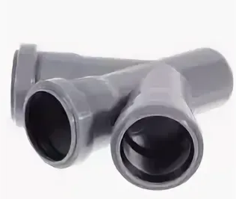 | 60699 | 506000.L | крестовина однопл. PP 50*50*50*45 PIPE LITE | 73.54 руб. | 66.19 руб. | Складская программа
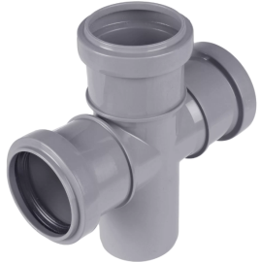 | 60704 | 506003.L | крестовина однопл. PP 50*50*50*90 PIPE LITE | 73.54 руб. | 66.19 руб. | Складская программа
 | 60753 | 528007.L | муфта PP двухрастр. (соединит.)110 PIPE LITE | 46.48 руб. | 41.83 руб. | Складская программа
 | 60754 | 526007.L | муфта PP ремонтная 110 PIPE LITE | 46.48 руб. | 41.83 руб. | Складская программа
 | 60755 | 526003.L | муфта PP ремонтная 50 PIPE LITE | 24.18 руб. | 21.76 руб. | Складская программа
 | 60697 | 504049.L | отвод PP 110*15 PIPE LITE | 47.45 руб. | 42.71 руб. | Под заказ
 | 60696 | 504051.L | отвод PP 110*30 PIPE LITE | 40.87 руб. | 36.78 руб. | Под заказ
 | 60739 | 504053.L | отвод PP 110*45 PIPE LITE | 43.17 руб. | 38.85 руб. | Складская программа
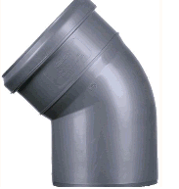 | 60700 | 504055.L | отвод PP 110*67 PIPE LITE | 47.45 руб. | 42.71 руб. | Складская программа
 | 60738 | 504059.L | отвод PP 110*90 PIPE LITE | 43.17 руб. | 38.85 руб. | Складская программа
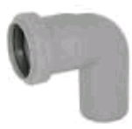 | 60698 | 504027.L | отвод PP 50*30 PIPE LITE | 14.98 руб. | 13.48 руб. | Складская программа
 | 60751 | 504029.L | отвод PP 50*45 PIPE LITE | 14.24 руб. | 12.82 руб. | Складская программа
 | 60749 | 504035.L | отвод PP 50*90 PIPE LITE | 14.24 руб. | 12.82 руб. | Складская программа
 | 60733 | 514009.L | переходник PP 110*50 коротк. PIPE LITE | 33.73 руб. | 30.36 руб. | Складская программа
 | 60729 | 569005.L | переходник PP на чугун 110 PIPE LITE | 111.31 руб. | 100.18 руб. | Складская программа
 | 60728 | 516007.L | ревизия PP 110 PIPE LITE | 85.32 руб. | 76.79 руб. | Складская программа
 | 60708 | 508025.L | тройник PP 110*110*45 PIPE LITE | 78.32 руб. | 70.49 руб. | Складская программа
 | 60707 | 508029.L | тройник PP 110*110*90 PIPE LITE | 78.32 руб. | 70.49 руб. | Складская программа
 | 60713 | 510031.L | тройник PP 110*50*45 PIPE LITE | 57.72 руб. | 51.95 руб. | Складская программа
 | 60709 | 510035.L | тройник PP 110*50*90 PIPE LITE | 57.72 руб. | 51.95 руб. | Складская программа
 | 60721 | 508013.L | тройник PP 50*50*45 PIPE LITE | 30.12 руб. | 27.11 руб. | Складская программа
 | 60717 | 508017.L | тройник PP 50*50*90 PIPE LITE | 30.12 руб. | 27.11 руб. | Складская программа
 | 60763 | 500089.L.2.7 | труба PP д.110*1000 PIPE LITE | 186.47 руб. | 167.82 руб. | Складская программа
 | 60769 | 500081.L.2.7 | труба PP д.110*150 PIPE LITE | 66.11 руб. | 59.50 руб. | Складская программа
 | 60760 | 500091.L.2.7 | труба PP д.110*1500 PIPE LITE | 268.54 руб. | 241.69 руб. | Складская программа
 | 60759 | 500093.L.2.7 | труба PP д.110*2000 PIPE LITE | 296.04 руб. | 266.44 руб. | Складская программа
 | 60768 | 500083.L.2.7 | труба PP д.110*250 PIPE LITE | 85.09 руб. | 76.58 руб. | Складская программа
 | 60758 | 500095.L.2.7 | труба PP д.110*3000 PIPE LITE | 470.59 руб. | 423.53 руб. | Складская программа
 | 60859 | 500085.L.2.7 | труба PP д.110*500 PIPE LITE | 126.66 руб. | 113.99 руб. | Складская программа
 | 60777 | 500049.L | труба PP д.50*1000 PIPE LITE | 67.5 руб. | 60.75 руб. | Складская программа
 | 60782 | 500041.L | труба PP д.50*150 PIPE LITE | 27.81 руб. | 25.03 руб. | Под заказ
 | 60776 | 500051.L | труба PP д.50*1500 PIPE LITE | 94.28 руб. | 84.85 руб. | Под заказ
 | 60775 | 500053.L | труба PP д.50*2000 PIPE LITE | 115.84 руб. | 104.26 руб. | Складская программа
 | 60779 | 500043.L | труба PP д.50*250 PIPE LITE | 33.73 руб. | 30.36 руб. | Складская программа
 | 60778 | 500045.L | труба PP д.50*500 PIPE LITE | 42.73 руб. | 38.46 руб. | Складская программа

